Inicio
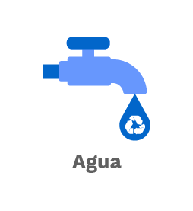  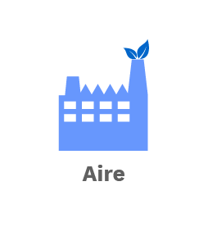 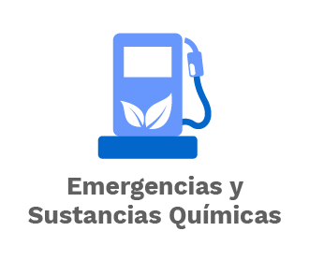 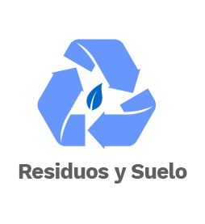   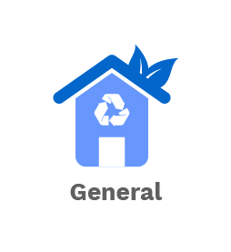
MINISTERIO DE AMBIENTE Y DESARROLLO SOSTENIBLE | MATRIZ DE IDENTIFICACION DE REQUISITOS LEGALES AMBIENTALES
 | Proceso: Administración del Sistema Integrado de Gestión
Version: 5 | Vigencia: 30/11/2022 | Codigo: DS-E-SIG-01

